상품제안서
더마블록선스틱(SPF50+/PA++++) 메디가글 오릭스립밤 자석싸바리케이스세트 | 상품코드: S47499

 |  |  |  |  |  |  | 02-713-8555 | www.synergygift.co.kr
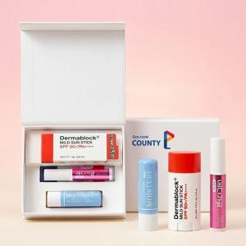

【상세/제작정보】

【인쇄/포장옵션】 | [케이스] 케이스 DTF 컬러인쇄(50x50mm), [케이스] 케이스 DTF 컬러인쇄(100x25mm), [케이스] 케이스 DTF 컬러인쇄(100x50mm), [케이스] 케이스 DTF 컬러인쇄(100x100mm), [슬리브] 슬리브 풀컬러인쇄 / 포장지포장

【공급단가】 | 수량 | 30~ | 100~ | 500~ | 1,000~ | 3,000~
*VAT별도 | 단가 | 15,100원 | 14,510원 | 13,800원 | 13,450원 | 13,210원

【상품 URL】 | https://www.synergygift.co.kr:443/src/goods_detail.php?gdno=47499

